Ponderados
CÁLCULO DE PONDERADOS Proceso de Inscripción a Programas de Pregrado - II periodo de 2025 -
La Universidad del Cauca se permite aclarar que esta herramienta es ilustrativa, para que los aspirantes conozcan una aproximación a sus ponderados.

Aspirantes, recuerden que para hacer parte del proceso de inscripción deberán tener, en los resultados de las Pruebas Saber 11 o Icfes, un mínimo de 160 puntos para los programas ofertados en Popayán o de 150 para los programas en la modalidad de Regionalización
¡¡¡ El dato de ponderado final corresponde al obtenido por el último admitido en modalidad regular del periodo inmediatamente anterior, para cada programa.
Tener en cuenta que esta información varía para cada proceso !!!.
Haz clic,
si necesitas saber donde ubico
los resultados
 | ESCRIBA AQUÍ SUS RESULTADOS
 | Puntaje Global | 0
 | Lectura Crítica
 | Matemáticas
 | Sociales y Ciudadanas
 | Ciencias Naturales
 | Inglés

 |  |  | PORCENTAJE POR COMPONENTES |  |  |  |  | Tu | Puntaje
FACULTAD | PROGRAMA | PUNTAJE GLOBAL MÍNIMO | Lectura Crítica | Matemáticas | Sociales y Ciudadanas | Ciencias Naturales | Inglés | Ponderado | Periodo Anterior
Facultad de Artes | Artes Plásticas | 160 | 40% | 10% | 30% | 10% | 10% | 0 | 58,38
Facultad de Artes | Diseño Gráfico | 160 | 30% | 20% | 30% | 10% | 10% | 0 | 65,50
Facultad de Artes | Música Instrumental | 160 | 40% | 10% | 30% | 10% | 10% | 0 | 41,91
Facultad de Ciencias Agrarias | Ingeniería Agroindustrial | 160 | 20% | 35% | 10% | 25% | 10% | 0 | 60,60
Facultad de Ciencias Agrarias | Ingenieria Agroindustrial Diurno - Sede Santander de Quilichao | 150 | 20% | 35% | 10% | 25% | 10% | 0 | 40,45
Facultad de Ciencias Agrarias | Ingeniería Forestal | 160 | 20% | 35% | 10% | 25% | 10% | 0 | 48,05
Facultad de Ciencias Agrarias | Ingeniería Agropecuaria | 160 | 20% | 35% | 10% | 25% | 10% | 0 | 60,55
Facultad de Ciencias Agrarias | Ingeniería en Agroecología | 150 | 20% | 35% | 10% | 25% | 10% | 0 | NUEVO
Facultad de Ciencias Contables Economicas y Administrativas | Administración de Empresas | 160 | 32% | 30% | 10% | 10% | 18% | 0 | 62,28
Facultad de Ciencias Contables Economicas y Administrativas | Contaduría Pública | 160 | 30% | 25% | 25% | 10% | 10% | 0 | 62,55
Facultad de Ciencias Contables Economicas y Administrativas | Economía | 160 | 24% | 26% | 20% | 10% | 20% | 0 | 58,42
Facultad de Ciencias de la Salud | Enfermería | 160 | 35% | 15% | 20% | 20% | 10% | 0 | 78,75
Facultad de Ciencias de la Salud | Fisioterapia | 160 | 30% | 15% | 20% | 20% | 15% | 0 | 70,50
Facultad de Ciencias de la Salud | Fonoaudiología | 160 | 30% | 15% | 15% | 30% | 10% | 0 | 66,30
Facultad de Ciencias de la Salud | Medicina | 160 | 30% | 20% | 15% | 20% | 15% | 0 | 91,00
Facultad de Ciencias Humanas y Sociales | Antropología | 160 | 35% | 15% | 30% | 10% | 10% | 0 | 43,70
Facultad de Ciencias Humanas y Sociales | Filosofía - Nocturna | 160 | 40% | 10% | 25% | 10% | 15% | 0 | 43,90
Facultad de Ciencias Humanas y Sociales | Geografía del Desarrollo Regional y Ambiental | 160 | 20% | 10% | 35% | 25% | 10% | 0 | 50,75
Facultad de Ciencias Humanas y Sociales | Licenciatura en Etnoeducación | 160 | 20% | 20% | 30% | 20% | 10% | 0 | 58,76
Facultad de Ciencias Humanas y Sociales | Licenciatura en Etnoeducación - Santander de Quilichao | 150 | 20% | 20% | 30% | 20% | 10% | 0 | NUEVO
Facultad de Ciencias Humanas y Sociales | Licenciatura en Lenguas Modernas con Énfasis en Inglés y Francés | 160 | 20% | 11% | 16% | 13% | 40% | 0 | 69,14
Facultad de Ciencias Humanas y Sociales | Licenciatura en Lenguas Modernas con Énfasis en Ingles y Francés – Santander de Quilichao | 150 | 20% | 11% | 16% | 13% | 40% | 0 | 61,11
Facultad de Ciencias Naturales, Exactas y de la Educacion | Biología | 160 | 20% | 15% | 15% | 40% | 10% | 0 | 62,55
Facultad de Ciencias Naturales, Exactas y de la Educacion | Ingeniería Física | 160 | 20% | 30% | 10% | 30% | 10% | 0 | 59,70
Facultad de Ciencias Naturales, Exactas y de la Educacion | Licenciatura en Educación Básica Primaria | 160 | 40% | 10% | 10% | 10% | 30% | 0 | 59,90
Facultad de Ciencias Naturales, Exactas y de la Educacion | Licenciatura en Educación Básica Primaria Normalistas | 160 | 40% | 10% | 10% | 10% | 30% | 0 | 36,50
Facultad de Ciencias Naturales, Exactas y de la Educacion | Licenciatura en Educación Básica Primaria Normalistas Acuerdo 004/2024 | 160 | 40% | 10% | 10% | 10% | 30% | 0 | 36,70
Facultad de Ciencias Naturales, Exactas y de la Educacion | Licenciatura en Matemáticas | 160 | 25% | 35% | 15% | 15% | 10% | 0 | 61,25
Facultad de Ciencias Naturales, Exactas y de la Educacion | Matemáticas | 160 | 25% | 40% | 10% | 15% | 10% | 0 | 57,65
Facultad de Derecho, Ciencias Políticas y Sociales | Ciencia Política | 160 | 35% | 20% | 25% | 10% | 10% | 0 | 55,90
Facultad de Derecho, Ciencias Políticas y Sociales | Comunicación Social | 160 | 35% | 20% | 25% | 10% | 10% | 0 | 58,35
Facultad de Derecho, Ciencias Políticas y Sociales | Derecho | 160 | 35% | 20% | 25% | 10% | 10% | 0 | 66,70
Facultad de Derecho, Ciencias Políticas y Sociales | Derecho Diurno- Sede Santander de Quilichao | 150 | 30% | 15% | 30% | 15% | 10% | 0 | 58,70
Facultad de Derecho, Ciencias Políticas y Sociales | Derecho Nocturno - Sede Santander de Quilichao | 150 | 30% | 15% | 30% | 15% | 10% | 0 | 37,95
Facultad de Derecho, Ciencias Políticas y Sociales | Derecho Nocturno Cohorte Especial Popayán | 150 | 30% | 20% | 20% | 20% | 10% | 0 | 59,10
Facultad de Ingeniería Civil | Arquitectura | 160 | 35% | 20% | 25% | 10% | 10% | 0 | 68,30
Facultad de Ingeniería Civil | Geotecnología | 160 | 40% | 30% | 10% | 10% | 10% | 0 | 57,20
Facultad de Ingeniería Civil | Ingeniería Ambiental | 160 | 25% | 35% | 20% | 10% | 10% | 0 | 63,20
Facultad de Ingeniería Civil | Ingeniería Civil | 160 | 25% | 30% | 10% | 25% | 10% | 0 | 68,60
Facultad de Ingeniería Civil | Ingeniería Civil Diurno - Sede Santander de Quilichao | 150 | 25% | 30% | 10% | 25% | 10% | 0 | 64,35
Facultad de Ingeniería Electrónica y Telecomunicaciones | Ingeniería de Sistemas | 160 | 25% | 35% | 10% | 20% | 10% | 0 | 72,05
Facultad de Ingeniería Electrónica y Telecomunicaciones | Ingeniería Electrónica y Telecomunicaciones | 160 | 25% | 35% | 10% | 20% | 10% | 0 | 69,75
Facultad de Ingeniería Electrónica y Telecomunicaciones | Ingeniería en Automática Industrial | 160 | 25% | 35% | 10% | 20% | 10% | 0 | 66,25
Facultad de Ingeniería Electrónica y Telecomunicaciones | Tecnología en Telemática | 160 | 25% | 35% | 10% | 20% | 10% | 0 | 57,45

Como ubicar resultados
El puntaje global y los puntajes por cada prueba los encontrará en el REPORTE DE RESULTADOS ESTUDIANTE •SABER 11•

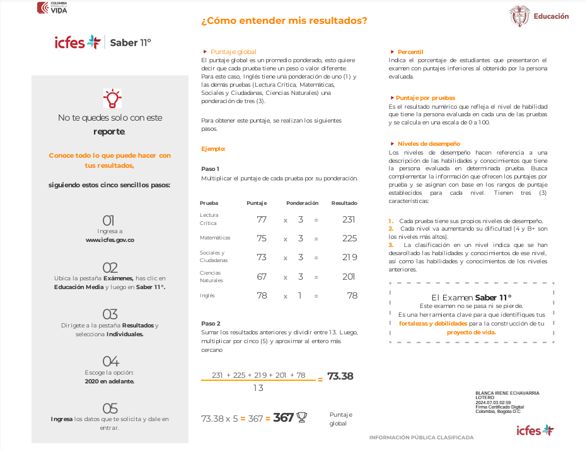

 | |

